상품제안서
요이치 무선 블루투스셀카봉 | 상품코드: F11323

 |  |  |  |  |  |  | 02-412-0044 | www.easy1.co.kr
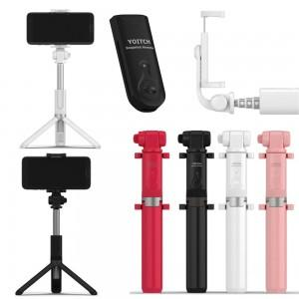 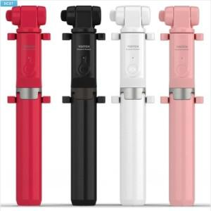

【상세/제작정보】

【인쇄/포장옵션】 | 레이저 / 포장지포장

【공급단가】 | 수량 | 50~ | 100~ | 300~ | 1,000~ | 2,000~
*VAT별도 | 단가 | 17,180원 | 16,550원 | 15,910원 | 15,270원 | 14,890원

【상품 URL】 | http://www.easy1.co.kr/src/goods_detail.php?gdno=11323

